Sheet1
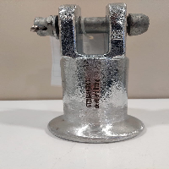
BAĞLAYICI TARİFE BİLGİSİ DETAY BİLGİSİ
 | BTB Numarasi: | TR410000230047
 | Gtip No: | 732690940000
 | Ge?erlilik Bsg.Tarihi: | 30/05/2023
 | Siniflandirmanin Gerek?esi:
 | Benzer eşyanın 3423BTB0958 Sayılı 22.05.2023 tarihli Analiz Raporu, 73.26 Tarife Pozisyonu Açıklama Notları ve Tarife Yorum Kuralları 1, ve 6
 | Esyanin Tanimi:
 | CIVATA SOMUN VE AYRIK PİMLİ CLEVİS UÇ MEKANİZMASI - DÖVME ÇELİKTEN MAMUL ENERJİ NAKİL HATLARINDA KULLANILAN İZOLATÖR PARÇASI

